Instructies
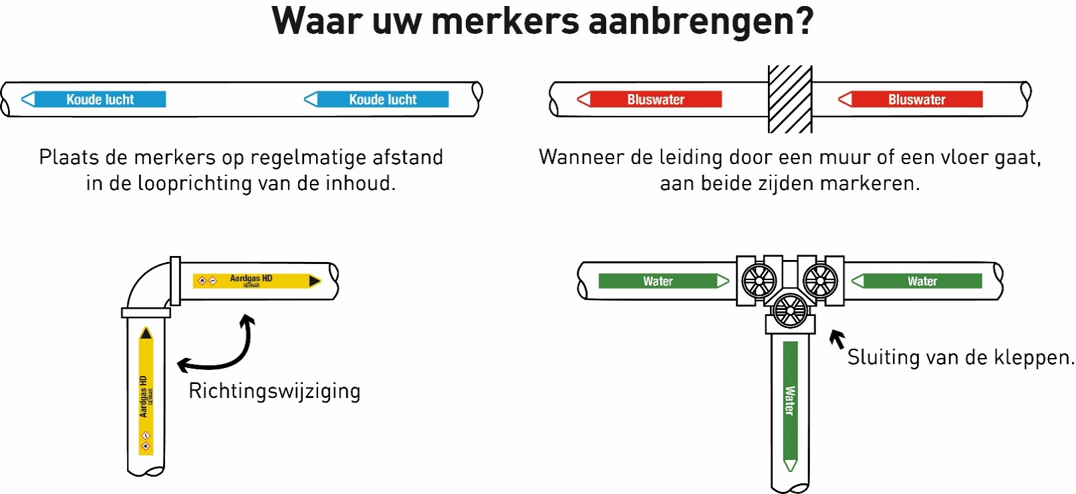
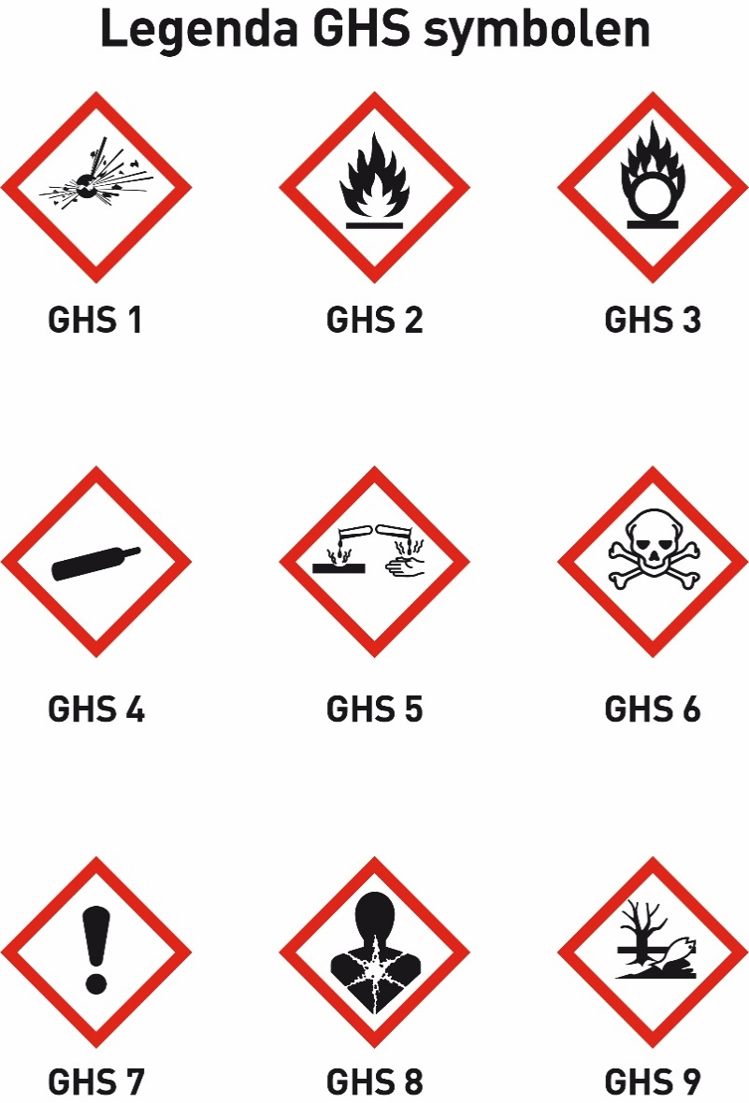
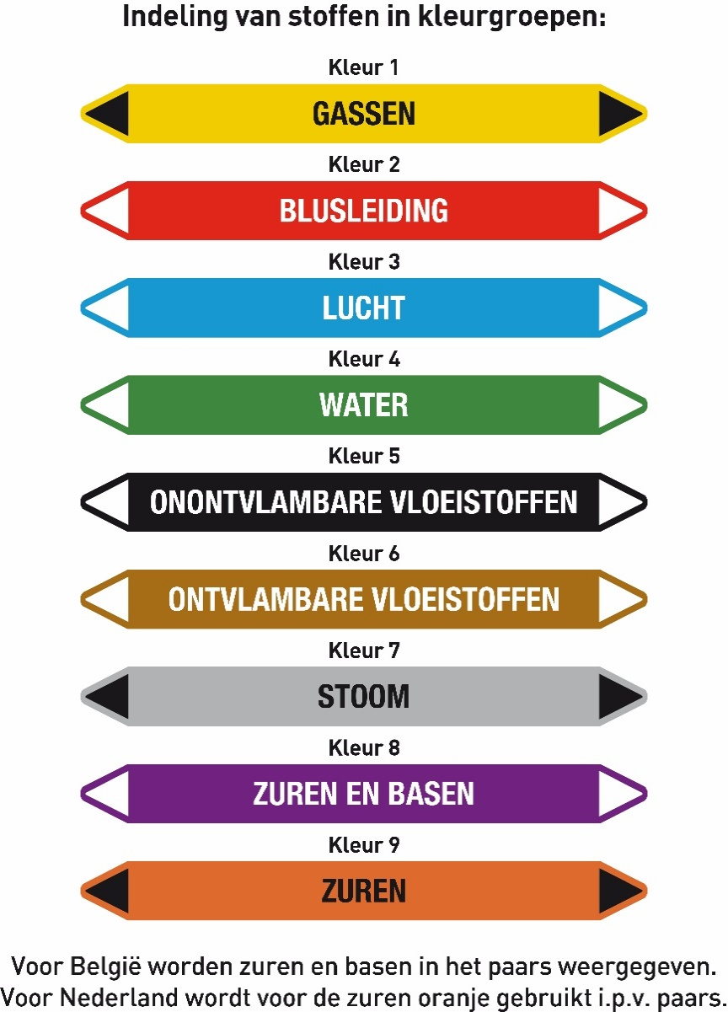
 | Instructies bestelformulier leidingmerkers premium

De Verver-Best premium leidingmerkers zijn beschikbaar in vier standaardformaten met vaste staffelprijzen. De premium leidingmerker wordt gemaakt van een zelfklevend vinyl en wordt afgewerkt met glanslaminaat. Dit zorgt ervoor dat deze leidingmerker perfect geschikt is voor zowel binnen- als buitengebruik en dit maakt de sticker bestand tegen UV-straling en andere weersinvloeden. De premium leidingmerkers worden geleverd op handzame vellen.
De leidingmerkers worden full-colour geprint, waarbij de mediumkleuren overeenkomstig zijn met de norm NEN-3050. Onderaan deze pagina vindt u de indeling van de stoffen in de juiste kleurgroepen.
De GHS-symbolen, met bijbehorende GHS-code, zijn ook onderaan deze pagina te vinden. Deze symbolen worden in kleur afgedrukt en er kunnen maximaal vijf GHS-symblen worden gebruikt op één leidingmerker. Vul het gewenste kleurnummer en de code van het gewenste GHS-symbool in op het bestelformulier onder de kolommen [Kleurnummer] en [GHS-symbolen] .
Per afmeting kunt u het aantal leidingmerkers bij elkaar optellen om zo tot een totaalaantal te komen. Dit totaalaantal kunt u gebruiken voor de staffels, waardoor het mogelijk is om meerdere varianten samen te voegen in één bestelling. Onderaan deze pagina vindt u het overzicht van de diverse staffels per afmeting, inclusief de bijbehorende prijzen. Leidingmerkers worden geleverd op vel: 180x20 = 5 per kaart 250x26 = 5 per kaart 355x37 = 3 per kaart 450x52 = 3 per kaart Unieke leidingmerkers worden geleverd op volle kaarten, let hier op bij het opgeven van uw aantallen. Het is niet mogelijk om meerdere leidingmerkers te bundelen op 1 vel.
LET OP! Controleer de teksten goed! De teksten worden namelijk geprint zoals deze worden aangeleverd. Verver-Best is niet aansprakelijk voor tekstuele fouten wegens foutieve aanlevering. Indien de tekstregel niet volledig op één regel past, zal deze worden afgebroken en verdeeld worden over meerdere regels. Er zijn maximaal twee regels te gebruiken. Bij bestelling van de Verver-Best premium leidingmerker wordt er géén visueel voorbeeld vooraf overlegd.
Druk op de knop [Naar het bestelformulier] om naar het bestelformulier te gaan. Hier kunt u uw gegevens en aanvraag invullen. TIP! Vul uw gegevens eenmalig in op het bestelformulier en sla het vervolgens op. Op deze manier hoeft u niet iedere keer uw gegevens opnieuw in te vullen.
Indien u de bestelling wilt versturen of een offerte wilt aanvragen kunt u in het bestelformulier op de knop [Verstuur bestelling] of [Vraag offerte aan] drukken. Uw ingevulde bestelformulier wordt vervolgens automatisch per mail naar ons verstuurd. Op werkdagen ontvangt u binnen 48 uur een reactie op uw bestelling of offerteaanvraag. Het is ook mogelijk om het formulier op te slaan en handmatig te mailen naar info@ververbest.nl, bijvoorbeeld als bijlage bij uw inkooporder.
Bij orders met een netto orderbedrag van minder dan €250,00 worden er kleine orderkosten in rekening gebracht. Deze kleine orderkosten zijn terug te vinden op uw offerte of orderbevestiging. De verzendkosten van uw bestelling zijn op aanvraag. Deze kosten worden bepaald aan de hand van het pakketgewicht en het afleveradres.
Alle genoemde prijzen zijn exclusief btw.
Prijsdatum: 01-07-2026

